Ninja.Attack
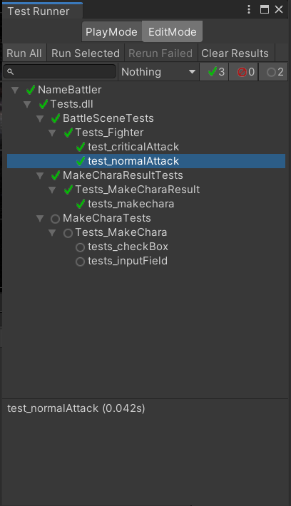
画面 | 項目 | 機能
メインバトル | Ninja | 忍者の攻撃処理

確認項目 | battletext.text
 | defender.HP
 | attacker.AttackFinished
 | defender.DEF

 |  | 確認項目 | 期待結果
実行テスト1 | テストデータでAttack(defender,1)を実行 | InputFieldManager.charaName | バトルスタート！\r\testAttackerの攻撃 ➡testDefenderに10のダメージ
 |  | defender.HP | 90
 |  | attacker.AttackFinished | TRUE

実行テスト2 | テストデータのLUCKを50にしAttack(defender,2)を12回実行 | InputFieldManager.charaName | "バトルスタート！\r\testAttackerの攻撃 ➡testDefenderに8のダメージ"もしくは”バトルスタート！\r\testAttackerの攻撃 ➡testDefenderに10のダメージ”
 |  | defender.HP | 92もしくは90
 |  | attacker.AttackFinished | TRUE

実行テスト4 | テストデータのdefenderのJOBをFighterにしAttack(defender,2)を実行 | InputFieldManager.charaName | バトルスタート！\r\testAttackerの攻撃 ➡testDefenderに9のダメージ
 |  | defender.HP | 91
 |  | attacker.AttackFinished | TRUE
 |  | defender.DEF | 2

テストデータ | ステータス | 攻撃プレイヤー | 被攻撃プレイヤー
 | PlayerName | testAttacker | testDefender
 | HP | 5 | 100
 | STR | 10 | 5
 | DEF | 5 | 2
 | LUCK | 0 | 1
 | AGI | 5 | 5
 | MP | 0 | 0
 | JOB | JOBs.Ninja | JOBs.Wizard
 | Abnormality | Parisre
 | AttackFinished | FALSE | FALSE

 |  | スクリプト | メソッド
テスト結果 | テスト1 | Tests_Ninja | test_firstturnAttack()
 | テスト2 | Tests_Ninja | test_Attacktofighter()
 | テスト3 | Tests_Ninja | test_secondturnAttack()

エビデンス
1

Wizard.Attack
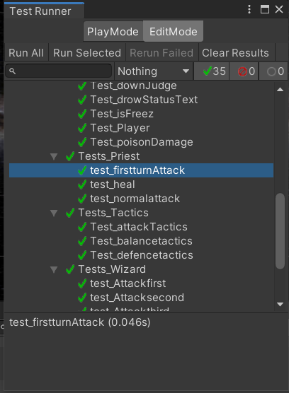
画面 | 項目 | 機能
メインバトル | 魔法使い | 魔法使いの攻撃処理

確認項目 | battletext.text
 | defender.HP
 | attacker.AttackFinished
 | attacker.MP

 |  | 確認項目 | 期待結果
実行テスト1 | テストデータにてAttack()実行 | battletext.text | バトルスタート！\r\n{attacker.PlayerName}のファイア！ {defender.PlayerName}に{damage}のダメージ"もしくはバトルスタート！\r\n{attacker.PlayerName}のサンダー！ {defender.PlayerName}に{damage}のダメージ";
 |  | defender.HP | 90～70
 |  | attacker.AttackFinished | TRUE
 |  | attacker.MP | 5もしくは0

実行テスト2 | テストデータのattacker.MPを20にしてAttack()実行 | battletext.text | バトルスタート！\r\n{attacker.PlayerName}のファイア！ {defender.PlayerName}に{damage}のダメージ"もしくは"バトルスタート！\r\n{attacker.PlayerName}の攻撃 ➡ {defender.PlayerName}に{normaldamage}のダメージ"
 |  | defender.HP | 90～80もしくは96
 |  | attacker.AttackFinished | TRUE
 |  | attacker.MP | 変化なしもしくは0

実行テスト3 | テストデータのattacker.MPを24にしてAttack()実行 | battletext.text | バトルスタート！\r\n{attacker.PlayerName}のファイア！ {defender.PlayerName}に{damage}のダメージ"もしくは"バトルスタート！\r\n{attacker.PlayerName}の攻撃 ➡ {defender.PlayerName}に{normaldamage}のダメージ"
 |  | defender.HP | 90～80もしくは96
 |  | attacker.AttackFinished | TRUE
 |  | attacker.MP | 変化なしもしくは0

実行テスト4 | テストデータのattacker.MPを19にしてAttack()実行 | battletext.text | "バトルスタート！\r\n{attacker.PlayerName}の攻撃 ➡ {defender.PlayerName}に{normaldamage}のダメージ"
 |  | defender.HP | 96
 |  | attacker.AttackFinished | TRUE
 |  | attacker.MP | 24

テストデータ | ステータス | 攻撃プレイヤー | 被攻撃プレイヤー
 | PlayerName | testAttacker | testDefender
 | HP | 5 | 100
 | STR | 5 | 5
 | DEF | 5 | 1
 | LUCK | 0 | 1
 | AGI | 5 | 5
 | MP | 25 | 0
 | JOB | JOBs.Wizard | JOBs.Fighter
 | AttackFinished | FALSE | FALSE

 |  | スクリプト | メソッド
テスト結果 | テスト1 | Tests_Wizard | test_Attackfirst()
 | テスト2 | Tests_Wizard | test_Attacksecond()
 | テスト3 | Tests_Wizard | test_Attacksecond()
 | テスト4 | Tests_Wizard | test_Attackthird()

エビデンス
1

Priest.Attack
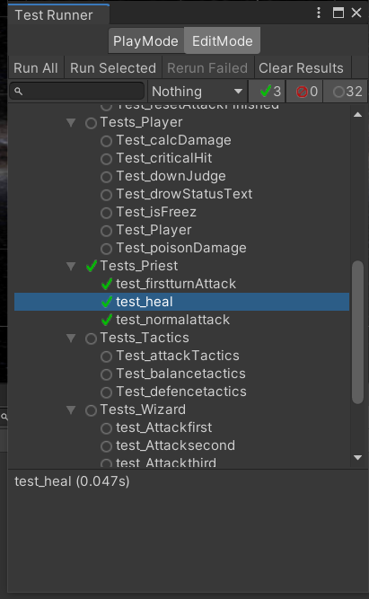
画面 | 項目 | 機能
メインバトル | 僧侶 | 僧侶の攻撃処理

確認項目 | battletext.text
 | defender.HP
 | defender.Abnormality
 | attacker.AttackFinished
 | attacker.MP

 |  | 確認項目 | 期待結果
実行テスト1 | テストデータにて1ターン目のAttack()実行 | battletext.text | "バトルスタート！\r\n{attacker.PlayerName}のポイズン！ ➡ {defender.PlayerName}は毒状態になった"もしくは"バトルスタート！\r\n{attacker.PlayerName}のパライズ！ ➡ {defender.PlayerName}は麻痺状態になった"
 |  | defender.HP | 90～70
 |  | defender.Abnormality | Pariseもしくはポイズン
 |  | attacker.AttackFinished | TRUE
 |  | attacker.MP | 35

実行テスト2 | テストデータにて2ターン目のAttack()実行 | battletext.text | "バトルスタート！\r\n{attacker.PlayerName}の攻撃 ➡ {defender.PlayerName}に4のダメージ"
 |  | defender.HP | 96
 |  | defender.Abnormality
 |  | attacker.AttackFinished | TRUE
 |  | attacker.MP | 50

実行テスト3 | テストデータのdefender.TeamsをPlayerにしてAttack()実行 | battletext.text | "バトルスタート！\r\n{attacker.PlayerName}のヒール ➡ {defender.PlayerName}のHPを50回復 + {defender.HP}➡({defender.HP}+50))"
 |  | defender.HP | 150
 |  | defender.Abnormality
 |  | attacker.AttackFinished | TRUE
 |  | attacker.MP | 25

テストデータ | ステータス | 攻撃プレイヤー | 被攻撃プレイヤー
 | PlayerName | testAttacker | testDefender
 | HP | 5 | 100
 | STR | 5 | 5
 | DEF | 5 | 1
 | LUCK | 0 | 1
 | AGI | 5 | 5
 | MP | 50 | 0
 | JOB | JOBs.Priest | JOBs.Fighter
 | AttackFinished | FALSE | FALSE

 |  | スクリプト | メソッド
テスト結果 | テスト1 | Tests_Priest | test_firstturnAttack()
 | テスト2 | Tests_Priest | test_normalattack()
 | テスト3 | Tests_Priest | test_heal()

エビデンス
1

